이력서
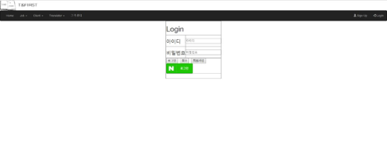 입 사 지 원 서

 사진필히첨부 |  |  |  |  |  |  |  |  |  |  |  |  |  |  | 희망연봉
 |  |  |  |  | 성 명 |  |  | (한글) |  | 김 현 정 |  |  |  |  | 지원분야 |  | IT웹,JSP
 |  |  |  |  |  |  |  | (한자) |  | 金 玹 廷 |  |  |  |  | 생년월일 |  | 1990.03.18
 |  |  |  |  |  |  |  | (영문) |  | Kim hyun jeong |  |  |  |  | 휴대폰
 |  |  |  |  | 주 소 |  |  | 부산광역시 해운대구 중동1로 19번길 27-43
 |  |  |  |  | E-mail |  |  | hyuijyng@hotmail.com

학 력 |  | 입 학 |  |  | 졸 업 |  |  | 학 교 |  |  |  |  |  | 전 공 |  |  |  | 학과 성적
 |  | 년 | 월 |  | 년 |  | 월
 |  | 2009 | 3 |  | 2011 |  | 2 | 부산경상대학교 |  |  |  |  |  | 관광일본어 |  |  |  | 3.96
 |  | 2015 | 3 |  |  |  |  | 세종사이버대학교 |  |  |  |  |  | 컴퓨터소프트웨어학과

교육 및 연 수 |  | 교육 및 연수과정 |  |  |  |  |  | 교육 기간 |  |  |  |  |  | 주요 내용
 |  | 부산IT 응용SW엔지니어링 Java표준프레임워크 개발자 양성과정 |  |  |  |  |  | 2017년 9월~2018년4월 |  |  |  |  |  | Java, 안드로이드,JSP,Oracle,Spring

자격 사항 |  | 종 류 |  |  |  | 취득일 |  |  |  | 발행기관 |  |  |  | 외국어 능 력 |  | 영어 : (TOEIC )
 |  | 관광통역안내사 (일본어) |  |  |  | 2011년 01월 |  |  |  | 한국관광공사
 |  | 컴퓨터활용능력 2급 |  |  |  | 2009년 10월 |  |  |  | 대한상공회의소 |  |  |  |  |  | 일어 : JLPT N1
 |  | 워드프로세서 2급 |  |  |  | 2003년 03월 |  |  |  | 대한상공회의소
 |  | JLPT N1 |  |  |  | 2011년 01월 |  |  |  | 일본국제교류기금 /일본국제교육지원협의회 |  |  |  |  |  | 중국어 :

 |  |  |  |  |  |  |  |  |  |  |  |  |  |  |  | 기타 :

경력 사항 |  | 근 무 처 |  |  |  | 기 간 |  |  |  | 부 서 |  |  |  | 담당 업무

 | 본인은 귀사에 입사하고자 입사지원서를 제출합니다.
 | 위의 기재사항은 사실과 다름이 없습니다.
 | 허위사실이 있을 때에는 채용취소 등 어떠한 처분에 대해서도 이의를 제기하지 않겠습니다.
 |  |  |  |  |  | 2018 |  |  | 년 | 4 |  | 월 | 12 | 일
 |  |  |  |  |  | 지원자 성명 |  |  |  |  |  | 김 현 정 |  |  | (인)
부산IT직업전문학교
자 기 소 개 서

기 술 소 개 서

보유기술 |  |  |  | Html, JavaScript, Jquery, JAVA, JSP, Spring, Oracle, Android, Ajax

•Html/JavaScript/Jquery
-html div를 이용한 레이아웃 틀 구성 및 각 태그의 기능이해
-JavaScript Client에서 유효성 검사 및 Sever로의 전송 방법 및 받은 모델의 처리
-JQuery AJAX를 이용한 비동기 통신과 효과적이고 간단한 jquery를 이용한 각종 기능의 이용방법

•JAVA
-JDK 설치와 환경 변수 설정법, 객체 지향적 프로그래밍 구성법, eclipse 개발 툴 사용법
-자바의 기초 문법(변수와 메소드, 배열, 인스턴스 개념, 상속, 인터페이스, 추상화, 다형성, 캡슐화등)
-자바의 메모리 모델 이해와 JVM의 기능인 가비지 컬렉터의 이해를 통한 효율적 메모리 사용법
-컬렉션 프레임 워크를 통한 인스턴스의 저장과 활용법
-Swing을 활용한 UI 구성법과 더블 버퍼링의 활용법, 다중 Thread 생성법과 사용법
-TCP/UDP의 개념과 이를 활용한 우분투 서버와의 소캣 통신 법

•JSP
-웹 브라우저에서 웹 서버, 어플리케이션 서버, 데이터베이스까지의 요청, 처리, 응답의 흐름 이해
-JSP/Servlet의 기본 문법(표현식, 스크립트릿, 디렉티브, 선언부등)과 활용법, JSTL사용법, Tomcat 설치 및 사용법
-JSP의 특징과 Request, Response 객체의 이해와 활용법, 세션과 쿠키의 필요성과 활용법
-자바 빈의 속성과 액션 태그 사용법(useBean, setProperty, getProperty등)

•Spring
-MVC모델에 대한 이해와 구현 법, 기존 JDBC 메소드의 리팩토링 기법
-기본 Annotation의 활용법(Model Attribute, Session Attribute, Controller, Component, Repository등)
-log4j 설정법과 사용법, 파일 업로드/다운로드 구현 법
-객체지향 설계원칙(SOLID)의 이해와 활용법

•Oracle
-데이터베이스의 필요성의 고찰 및 오라클 10g 설치 및 삭제 방법
-기본 SQL문 사용법(DDL, DML, DCL등), 주요 함수 활용법
-조인과 subQuery 사용법, 트랜잭션 관리법
-뷰, 시퀀스, 인덱스 사용법과 활용법, 무결성 제약 조건의 이해와 적용법
-SQLDeveloper, STAR UML, ER-Win DataModeler 개발 툴 사용법

•Android
-Android 개발 환경(SDK/AVD) 구축 및 사용법, Android Manifest설정법(Permission 설정, Application설정 등)
-Android 기본 UI 사용법(Activity, View, Widget, Layout등), 서비스와 인텐트 사용법, Toast와 Dialog 사용법
-SQLite 사용법과 Sql manager 사용법, Odroid 단말기 기본 설정법과 사용법
-Custom Adapter 사용법과 그 활용법, 위치기반 서비스(Google Map 사용법, 전화번호부 만들기)

수행 프로젝트 소개

프로젝트 명 |  |  |  |  |  | 사용언어 |  |  |  |  |  | 프로젝트 목적
CafePosPogram |  |  |  |  |  | JDK 1.8/ORACLE |  |  |  |  |  | 개인 카페의 경우 재고관리나 회원관리에 관하여 어려움이 있기 때문에 조금 더 편안한 환경을 제공하고자 제작.

T&First |  |  |  |  |  | JSP/AJAX/JAVASCRIPT |  |  |  |  |  | API 이용을 통하여 Ajax와 javascript의 능력 향상
 |  |  |  |  |  |  |  |  |  |  |  | MVC 모델2 설계의 실전 적용 방식 이해
 |  |  |  |  |  |  |  |  |  |  |  | JSP작성을 통한 JSTL 양식 사용을 통한 이해

프로젝트 별 상세 내용

프로젝트 명 |  |  |  |  | CafePosProgram
개발 환경 |  |  |  |  | Windows 10
Lang/Tools |  |  |  |  | JAVA/JDK 1.8, Oracle 11g, clipse Jee Oxygen
실제 구현 사이트 |  |  |  |  |  |  |  |  |  |  |  |  |  | 테스트 아이디/비번: cafe123/1234
프로젝트 소개 |  |  |  |  | Java를 이용한 Pos프로그램
로그인 화면 |  |  |  |  |  |  |  |  |  |  | 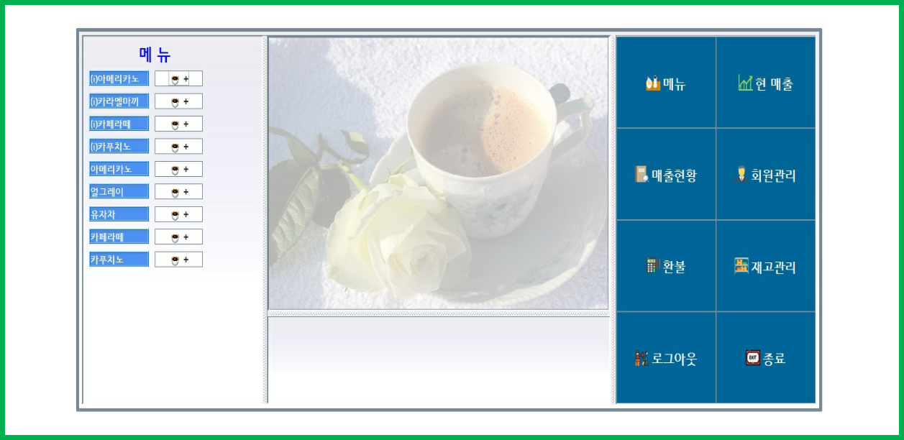 | 메인화면
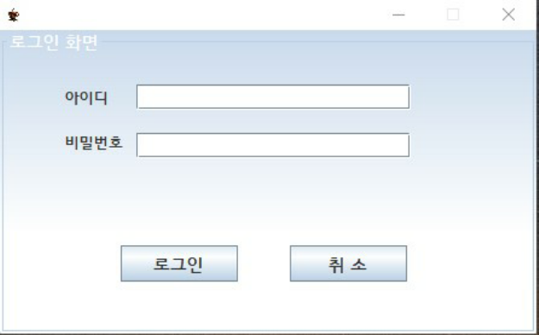

● 계산을 담당하는 이의 아이디와 비밀번호를 부여받아, 로그인을 하고 준비금을 입력하는 창을 만들어 마감시 마감하기 편하도록 만듬 |  |  |  |  |  |  |  |  |  |  |  | ● 메뉴관리, 매출현황, 그 외에 회원으로 등록하여 멤버십제도를 통한 관리, 환불 또는 재고를 입력하고 관리할 수 있는 메뉴를화면을 만들어 보다 편하게 관리하도록 함.

할인/계산 |  |  |  |  |  |  |  |  |  |  |  | 매출 조회
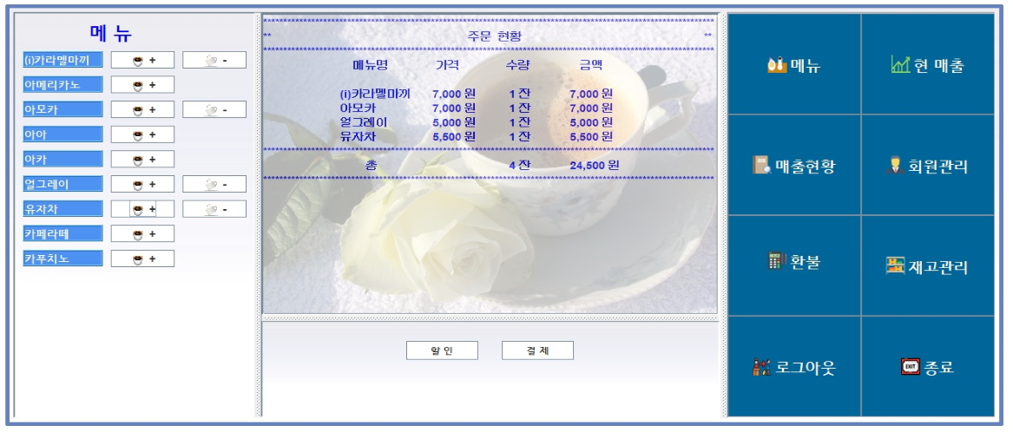 |  |  |  |  |  |  |  |  |  |  |  | 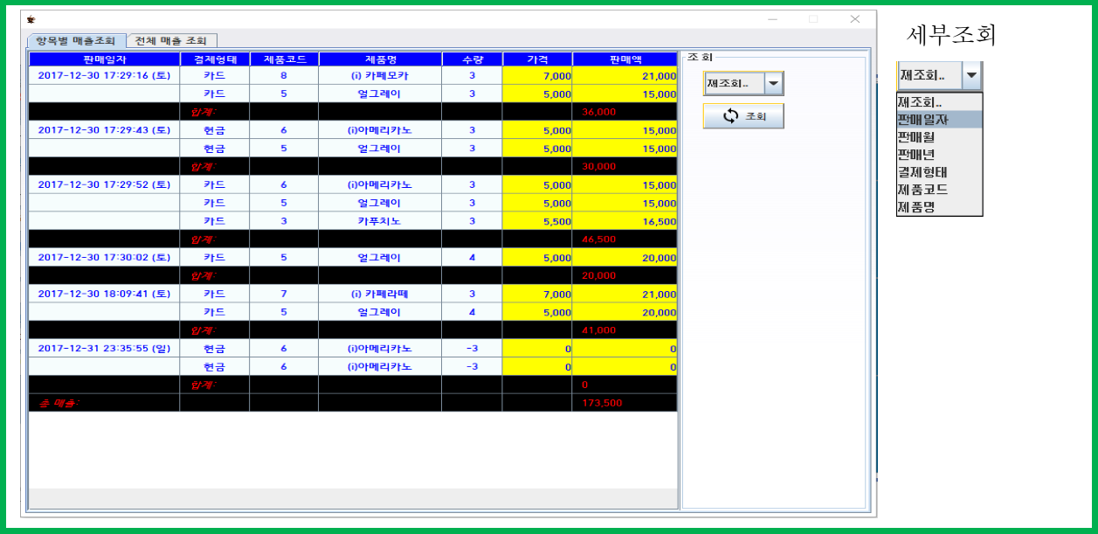

● 멤버십을 이용한 할인 또는 결제 |  |  |  |  |  |  |  |  |  |  |  | ● 항목 또는 전체적인 매출 확인 및 세부 조회를 통하여 각 세부 항목에 맞는 매출 확인 가능

프로젝트 별 상세 내용

프로젝트 명 |  |  |  |  | T&Frist
개발 환경/상세문서 |  |  |  |  | Windows 10 |  |  | http://211.249.61.120:8000/Project
Lang/Tools |  |  |  |  | JSP,Ajax,Javascript/JDK 1.8, Mysql / Eclipse Jee Oxygen,Tomcat8
실제 구현 사이트 |  |  |  |  | http://211.249.61.120:8000/Project |  |  |  |  |  |  |  |  | 테스트 아이디/비번: admin/1234
프로젝트 소개 |  |  |  |  | jsp로 구현한 플랫폼 사이트 입니다.
메인 화면 |  |  |  |  |  |  |  |  |  |  | 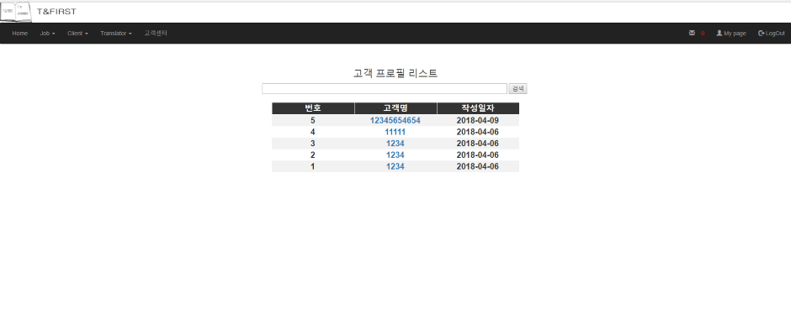 | 리스트 화면
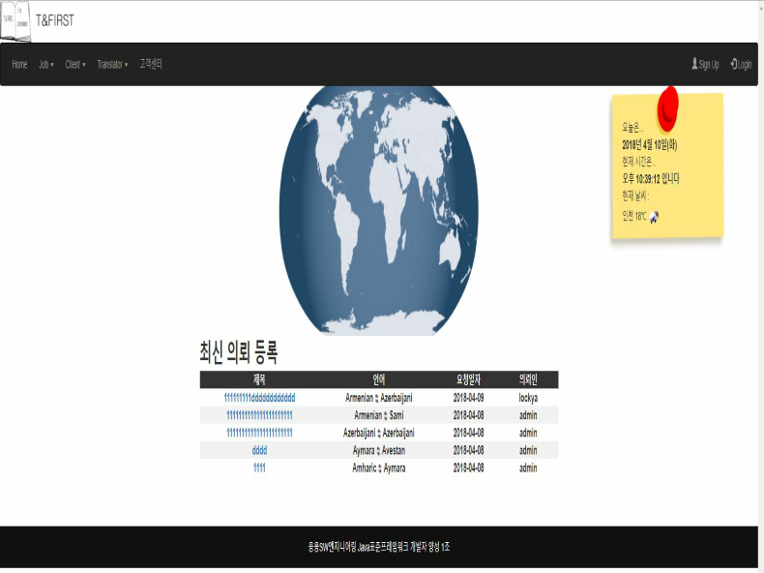 |  |  |  |  |  |  |  |  |  |  |  | 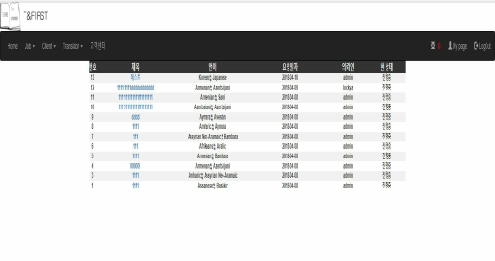 

날씨 API를 이용하여 8개의 도시 날씨표시, 현재 진행중인 의뢰 를 확인 가능

상세 보기 화면 |  |  |  |  |  |  |  |  |  |  |  | 네이버 api를 이용한 로그인
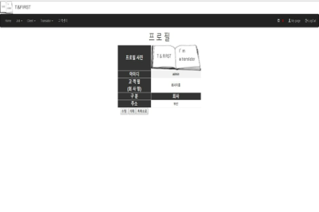 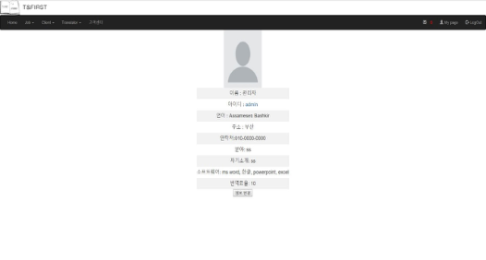 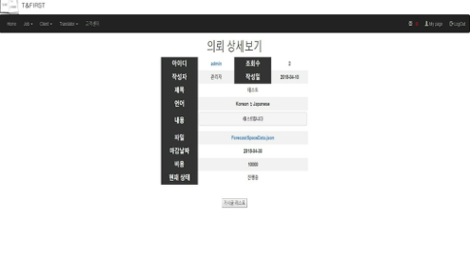 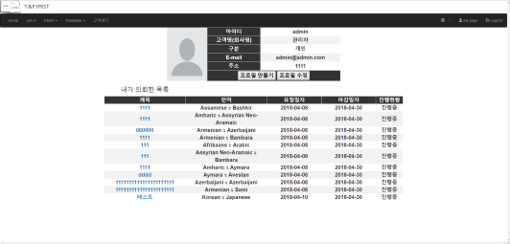

 |  |  |  |  |  |  |  |  |  |  |  | 고객센터 답변
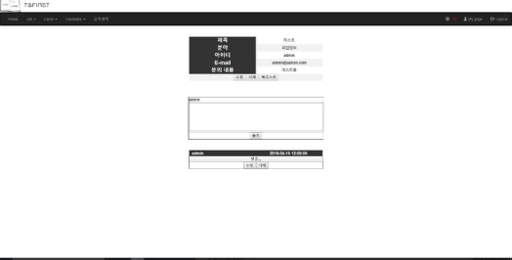

 |  |  |  |  |  |  |  |  |  |  |  | 댓글 기능을 이용하여 관리자 고객센터 답변

자 기 소 개 서

1. 성장과정
"성적보다는 인성이 중요하다." 성적이 최우선은 아니다. 그저 하는 일에 책임감을 가지고 최선을 다해라. 가족이 우선이다. 라는 말씀으로 언제나 맡은 일에 최선을 다하며 시간약속은 철저히 지켜라. 이웃 분들께 예절 바르게 인사하는 등, 사소한 것에서부터의 예의를 지키는 것을 어렸을 때부터 보고 자라왔고, 다른 가정과는 다른 대가족이기 때문에 조금 보수적이면서도 개인보다는 공동체를 먼저 생각하면서 나보다는 다른 사람을 우선시 하는 것을 배우며 자라왔습니다.

2. 학창시절
"최선을 다하는 것은 언제나 좋은 결과를 가져온다." 어린시절부터 관심있어했던, 일본어를 고등학교 때부터 본격적으로 공부하기 시작하여, 일본어와 관련된 특별활동부서에 가입. 한 달에 한 번씩 일본어를 배우면서 원어민과 공부를 하였고, 교내 외국어 말하기 대회에서 좋은 성적을 얻어, 부산광역시관광서비스 경진대회에서 일본어부문 금상, 부산여자대학교에서 주최한 여고생서비스경진대회에서 은상, 해양대학교에서 주최한 일본어 말하기 대회에서 장려상등을 수상한 경력이 있습니다. 그런 경험 덕분에 의기소침하고 자신감없어하던 제 자신이 자신감을 가질 수 있게 되었고, 내가 관심을 가지고 최선을 다한다면 좋은 결과 뿐만 아니라, 내 자신이 바뀔 수 있다는 걸 깨달았습니다.

3. 성격상의 장단점
"적극성" 어린시절부터 다른 아이들과는 조금 다른 가정환경으로 인하여 말하는 것이 서툴러, 누군가에게 해야할 말이 있어도 제대로 하지 못하고, 두려움이 앞서 시도해보지도 않고 포기하려는 경향이 있었습니다. 하지만, 말하기 대회와 아주 부족한 영어만을 믿고 간 3개월간의 나홀로 유럽여행을 통하여 먼저 포기를 생각하는 것보다는 부딪혀 보는 것이 얼마나 중요한지, 자신감을 가지게 되는 것이 어떠한 결과를 낳게 되는지를 경험한 이후, 어떤 일이 있어도 먼저 해보려는 성격이 되었습니다.

